상품제안서
순금 캐리커쳐 감사패 HM-007WC | 상품코드: F19351

 |  |  |  |  |  |  | 02-412-0044 | www.easy1.co.kr
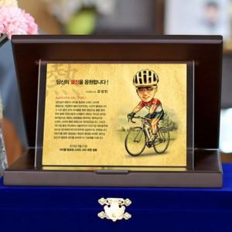 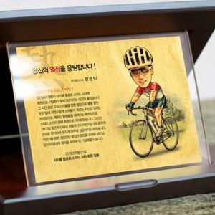

【상세/제작정보】

【인쇄/포장옵션】 | 기타 / 전용 케이스

【공급단가】 | 수량 | 3~ | 6~ | 10~ | 30~ | 50~
*VAT별도 | 단가 | 148,500원 | 143,000원 | 137,500원 | 132,000원 | 128,700원

【상품 URL】 | https://easy1.co.kr:443/src/goods_detail.php?gdno=19351

